상품제안서
락앤락 데일리 슬림핏 2.0 원터치텀블러 380ml | 상품코드: S47399

 |  |  |  |  |  |  | 02-713-8555 | www.synergygift.co.kr
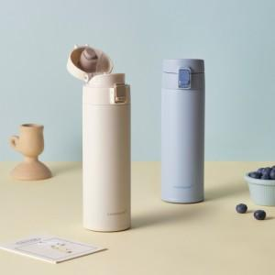 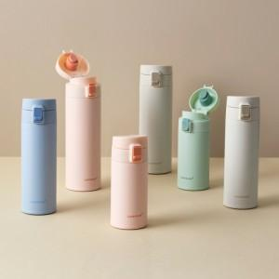

【상세/제작정보】 | <p>​</p>

【인쇄/포장옵션】 | 레이저 / 포장지포장

【공급단가】 | 수량 | 50~ | 100~ | 500~ | 1,000~ | 3,000~
*VAT별도 | 단가 | 13,290원 | 12,580원 | 11,960원 | 11,660원 | 11,450원

【상품 URL】 | https://www.synergygift.co.kr:443/src/goods_detail.php?gdno=47399

